상품제안서
코랄 에코 기프트세트 2호 | 상품코드: F22932

 |  |  |  |  |  |  | 02-412-0044 | www.easy1.co.kr
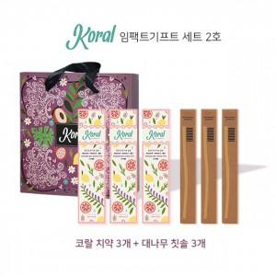

【상세/제작정보】 | -대나무칫솔 로고 각인 화이트만 가능 -1카툰 14개

【인쇄/포장옵션】 | 레이저 / 포장불가능

【공급단가】 | 수량 | 50~ | 100~ | 500~ | 1,000~ | 2,000~
*VAT별도 | 단가 | 24,770원 | 23,850원 | 22,930원 | 22,020원 | 21,460원

【상품 URL】 | https://dev.easy1.co.kr:443/src/goods_detail.php?gdno=22932

